Szubin
 |  |  |  |  |  |  | Załącznik nr 1
 | Szczegółowy opis przedmiotu zamówienia wraz z wyceną

WYPOSAŻENIE - GABINET PIELĘGNIARSKI (2 KPL)
RODZAJ WYPOSAŻENIA | SPECYFIKACJA | POGLĄDOWE ZDJĘCIE LUB RYSUNEK | CENA JEDN. NETTO | ILOŚĆ | WARTOŚĆ NETTO | Stawka podatku VAT | WARTOŚĆ BRUTTO
KOMPLET 1
biurka 140/70 +pomocniki | Kolorystyka – biały blat z płyty laminowanej meblowej, jasno szary stelaż z nogami T (Typ RAL 7047), przepust na kable, wysokość 75 cm, blat - szer. 140 cm, gł. 70 cm; pomocnik z szufladami z płyty laminowanej meblowej z zamkiem centralnym na kółkach (do wykładziny pcv) | 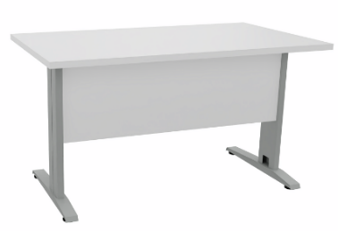 | 0.00 | 2 | 0.00 |  | 0.00
fotel obrotowy do biurka | Kolorystyka i mechanizm – siedzisko i oparcie matreiała typ Valencia VL3067(C5), mechanizm swobodnego kołysania się, blokada w pozycji do pracy i regulacja siły oporu oparcia, płynnie regulowana wysokość siedziska, regulowane podłokietniki, podstawa krzesła-czarne tworzywo, kółka do wykładziny pcv lub płytek gresowych |  | 0.00 | 2 | 0.00 |  | 0.00
zestaw mebli | Szafki stojące (szafki z szufladami, szafki z półkami) z blatem oraz szafki wiszące (szafki z regulowanymi półkami) z płyty laminowanej meblowej np. Egger kolor kaszmir, mechanizmy Blum, szuflady z cichym domykiem. Szafki wiszące montowane na listwie. Szafki stojące na nogach wys 15 cm (bez cokołu)z regulowaną podstawą. Podpórki pod półką w szafkach wiszących z możłiwością regulacji lokalizacji. Uchwyty relingowe w kolorze białym o wymiarach dostosowanych do szerokości frontu. Blat meblowy o grubości 38 mm np. Egger kolor aluminium premium. brzegi ciętej płyty oklejone, zabezieczenie przed zawilgoceniem. Czoło blatu wzmocnione płytą MDF. Boczne krawędzie blatów oklejone okleiną ABS o grubości 1,2 mm. W blat wpuszczony zlew 1-komorowy i umywalka, każde z baterią łokciową z długą wylewką. Zestaw mebli dopasowany do wymarów pomieszczenia. | 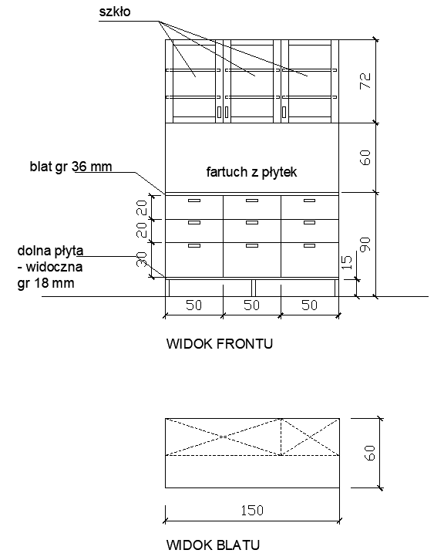 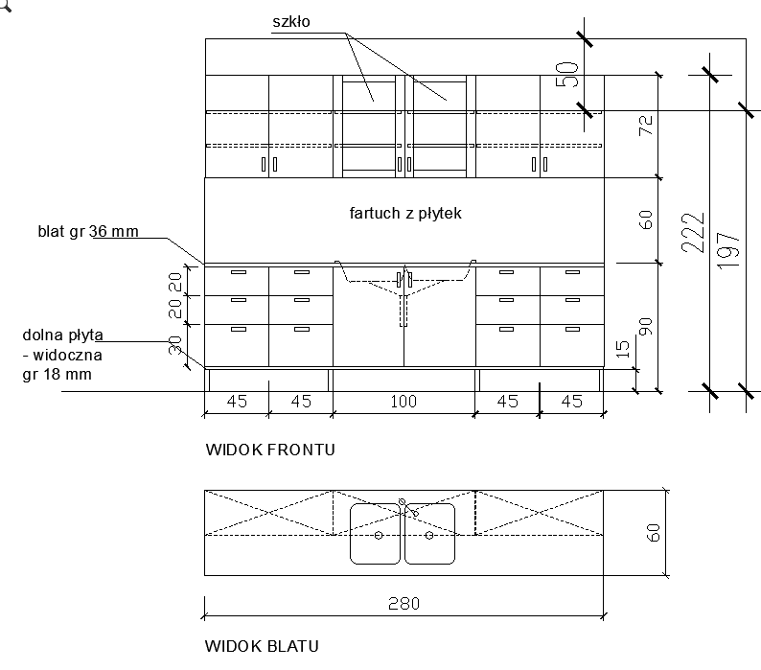 rysunki są poglądowe, zestawy meblowe muszą być zwymiarowane pod konkretne pomieszczenia | 0.00 | 1 | 0.00 |  | 0.00
KOMPLET 2
biurka 140/70 +pomocniki | Kolorystyka – biały blat z płyty laminowanej meblowej, jasno szary stelaż z nogami T (typ RAL 7047), przepust na kable, wysokość 75 cm, blat - szer. 140 cm, gł. 70 cm; pomocnik z szufladami z płyty laminowanej meblowej z zamkiem centralnym na kółkach (do wykładziny pcv) |  | 0.00 | 3 | 0.00 |  | 0.00
fotel obrotowy do biurka | Kolorystyka i mechanizm – siedzisko i oparcie matreiała typ Valencia VL3067(C5), mechanizm swobodnego kołysania się, blokada w pozycji do pracy i regulacja siły oporu oparcia, płynnie regulowana wysokość siedziska, regulowane podłokietniki, podstawa krzesła-czarne tworzywo, kółka do wykładziny pcv lub płytek gresowych |  | 0.00 | 3 | 0.00 |  | 0.00
szafa na ubrania | Szafa ubraniowa o wymiarach 60x40x210h cm; bok, półka, fronty z płyty melaminowanej 1,8cm, wieniec górny i dolny 2,5cm; plecy z płyty HDF 2,5mm, wpuszczane w boki i wieńce; zamek 1 punktowy; mocowanie półeki typu Rafix, nóżki metalowe o wysokości 15cm lakierowana. Regulacja wysokości półek +/- 32mm. Zawiasy Blum. Kolor korpusu, półek i frontu - U708 ST9 - popiel, uchwyt typu Campana 128mm kolor zbliżony do Ral 9006 lub równoważny, złożone u producenta | 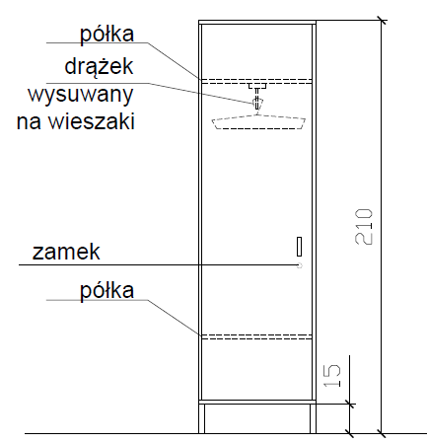 | 0.00 | 2 | 0.00 |  | 0.00
szafa na dokumenty | Szafa aktowa o wymiarach 60x40x210h cm; bok, półki, fronty z płyty melaminowanej 1,8cm, wieniec górny i dolny 2,5cm; plecy z płyty HDF 2,5mm, wpuszczane w boki i wieńce; zamek 1 punktowy; mocowanie półek typu Rafix, nóżki metalowe o wysokości 15cm lakierowana. Regulacja wysokości półek +/- 32mm. Zawiasy Blum. Kolor korpusu, półek i frontu - U708 ST9 - popiel, uchwyt typ Campana 128mm kolor zbliżony do Ral 9006 lub równoważny |  | 0.00 | 2 | 0.00 |  | 0.00
zestaw mebli | Szafki stojące (szafki z szufladami, szafki z półkami) z blatem oraz szafki wiszące (szafki z regulowanymi półkami) z płyty laminowanej meblowej np. Egger kolor kaszmir, mechanizmy Blum, szuflady z cichym domykiem. Szafki wiszące montowane na listwie. Szafki stojące na nogach wys 15 cm (bez cokołu)z regulowaną podstawą. Podpórki pod półką w szafkach wiszących z możłiwością regulacji lokalizacji. Uchwyty relingowe w kolorze białym o wymiarach dostosowanych do szerokości frontu. Blat meblowy o grubości 38 mm np. Egger kolor aluminium premium. brzegi ciętej płyty oklejone, zabezieczenie przed zawilgoceniem. Czoło blatu wzmocnione płytą MDF. Boczne krawędzie blatów oklejone okleiną ABS o grubości 1,2 mm. W blat wpuszczony zlew 1-komorowy i umywalka, każde z baterią łokciową z długą wylewką. Zestaw mebli dopasowany do wymarów pomieszczenia. | rysunki są poglądowe, zestawy meblowe muszą być zwymiarowane pod konkretne pomieszczenia | 0.00 | 2 | 0.00 |  | 0.00
 |  |  |  |  |  |  | 0.00

WYPOSAŻENIE - GABINET ZABIEGOWY (2 KPL)
RODZAJ WYPOSAŻENIA | SPECYFIKACJA | POGLĄDOWE ZDJĘCIE LUB RYSUNEK | CENA JEDN. NETTO | ILOŚĆ | WARTOŚĆ NETTO | Stawka podatku VAT | WARTOŚĆ BRUTTO
KOMPLET 1
biurka 140/70 +pomocniki | Kolorystyka – biały blat z płyty laminowanej meblowej, jasno szary stelaż z nogami T (typ RAL 7047), przepust na kable, wysokość 75 cm, blat - szer. 140 cm, gł. 70 cm; pomocnik z szufladami z płyty laminowanej meblowej z zamkiem centralnym na kółkach (do wykładziny pcv) |  | 0.00 | 2 | 0.00 |  | 0.00
fotel obrotowy do biurka | Kolorystyka i mechanizm – siedzisko i oparcie matreiała typu Valencia VL3067(C5), mechanizm swobodnego kołysania się, blokada w pozycji do pracy i regulacja siły oporu oparcia, płynnie regulowana wysokość siedziska, regulowane podłokietniki, podstawa krzesła-czarne tworzywo, kółka do wykładziny pcv lub płytek gresowych |  | 0.00 | 2 | 0.00 |  | 0.00
szafa na ubrania | Szafa ubraniowa o wymiarach 60x40x210h cm; bok, półka, fronty z płyty melaminowanej 1,8cm, wieniec górny i dolny 2,5cm; plecy z płyty HDF 2,5mm, wpuszczane w boki i wieńce; zamek 1 punktowy; mocowanie półeki typu Rafix, nóżki metalowe o wysokości 15cm lakierowana. Regulacja wysokości półek +/- 32mm. Zawiasy Blum. Kolor korpusu, półek i frontu - U708 ST9 - popiel, uchwyt typu Campana 128mm kolor zbliżony do Ral 9006 lub równoważny, złożone u producenta |  | 0.00 | 2 | 0.00 |  | 0.00
szafa na dokumenty | Szafa aktowa o wymiarach 60x40x210h cm; bok, półki, fronty z płyty melaminowanej 1,8cm, wieniec górny i dolny 2,5cm; plecy z płyty HDF 2,5mm, wpuszczane w boki i wieńce; zamek 1 punktowy; mocowanie półek typu Rafix, nóżki metalowe o wysokości 15cm lakierowana. Regulacja wysokości półek +/- 32mm. Zawiasy Blum. Kolor korpusu, półek i frontu - U708 ST9 - popiel, uchwyt typu Campana 128mm kolor zbliżony do Ral 9006 lub równoważny |  | 0.00 | 2 | 0.00 |  | 0.00
zestaw mebli | Szafki stojące (szafki z szufladami, szafki z półkami) z blatem oraz szafki wiszące (szafki z regulowanymi półkami) z płyty laminowanej meblowej np. Egger kolor kaszmir, mechanizmy Blum, szuflady z cichym domykiem. Szafki wiszące montowane na listwie. Szafki stojące na nogach wys 15 cm (bez cokołu)z regulowaną podstawą. Podpórki pod półką w szafkach wiszących z możłiwością regulacji lokalizacji. Uchwyty relingowe w kolorze białym o wymiarach dostosowanych do szerokości frontu. Blat meblowy o grubości 38 mm np. Egger kolor aluminium premium. brzegi ciętej płyty oklejone, zabezieczenie przed zawilgoceniem. Czoło blatu wzmocnione płytą MDF. Boczne krawędzie blatów oklejone okleiną ABS o grubości 1,2 mm. W blat wpuszczony zlew 1-komorowy i umywalka, każde z baterią łokciową z długą wylewką. Zestaw mebli dopasowany do wymarów pomieszczenia. | rysunki są poglądowe, zestawy meblowe muszą być zwymiarowane pod konkretne pomieszczenia | 0.00 | 2 | 0.00 |  | 0.00
KOMPLET 2
biurka 140/70 +pomocniki | Kolorystyka – biały blat z płyty laminowanej meblowej, jasno szary stelaż z nogami T (typu RAL 7047), przepust na kable, wysokość 75 cm, blat - szer. 140 cm, gł. 70 cm; pomocnik z szufladami z płyty laminowanej meblowej z zamkiem centralnym na kółkach (do wykładziny pcv) |  | 0.00 | 1 | 0.00 |  | 0.00
fotel obrotowy do biurka | Kolorystyka i mechanizm – siedzisko i oparcie matreiała typu Valencia VL3067(C5), mechanizm swobodnego kołysania się, blokada w pozycji do pracy i regulacja siły oporu oparcia, płynnie regulowana wysokość siedziska, regulowane podłokietniki, podstawa krzesła-czarne tworzywo, kółka do wykładziny pcv lub płytek gresowych |  | 0.00 | 1 | 0.00 |  | 0.00
krzesło dla pacjenta | krzesło na 4 nogach o wymiarach około 37x40x80cm, siedzisko i oparcie z tworzywa w kolorze białym, stelaż i nogi metalowe | 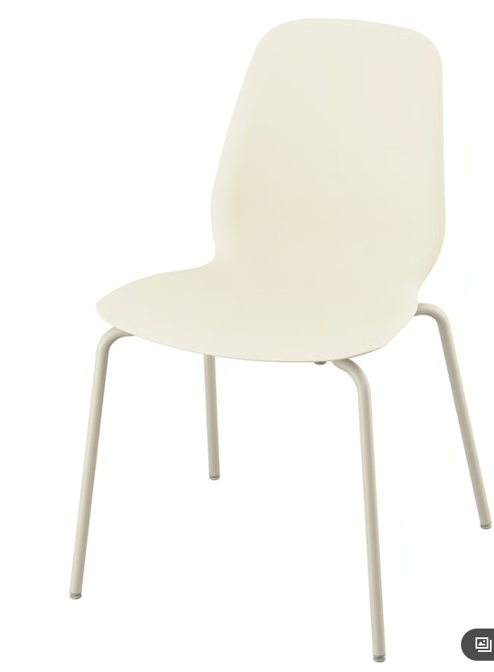 | 0.00 | 2 | 0.00 |  | 0.00
szafa na ubrania | Szafa ubraniowa o wymiarach 60x40x210h cm; bok, półka, fronty z płyty melaminowanej 1,8cm, wieniec górny i dolny 2,5cm; plecy z płyty HDF 2,5mm, wpuszczane w boki i wieńce; zamek 1 punktowy; mocowanie półeki typu Rafix, nóżki metalowe o wysokości 15cm lakierowana. Regulacja wysokości półek +/- 32mm. Zawiasy Blum. Kolor korpusu, półek i frontu - U708 ST9 - popiel, uchwyt typu Campana 128mm kolor zbliżony do Ral 9006 lub równoważny, złożone u producenta |  | 0.00 | 1 | 0.00 |  | 0.00
szafa na dokumenty | Szafa aktowa o wymiarach 60x40x210h cm; bok, półki, fronty z płyty melaminowanej 1,8cm, wieniec górny i dolny 2,5cm; plecy z płyty HDF 2,5mm, wpuszczane w boki i wieńce; zamek 1 punktowy; mocowanie półek typu Rafix, nóżki metalowe o wysokości 15cm lakierowana. Regulacja wysokości półek +/- 32mm. Zawiasy Blum. Kolor korpusu, półek i frontu - U708 ST9 - popiel, uchwyt typu Campana 128mm kolor zbliżony do Ral 9006 lub równoważny |  | 0.00 | 1 | 0.00 |  | 0.00
zestaw mebli | Szafki stojące (szafki z szufladami, szafki z półkami) z blatem oraz szafki wiszące (szafki z regulowanymi półkami) z płyty laminowanej meblowej np. Egger kolor kaszmir, mechanizmy Blum, szuflady z cichym domykiem. Szafki wiszące montowane na listwie. Szafki stojące na nogach wys 15 cm (bez cokołu)z regulowaną podstawą. Podpórki pod półką w szafkach wiszących z możłiwością regulacji lokalizacji. Uchwyty relingowe w kolorze białym o wymiarach dostosowanych do szerokości frontu. Blat meblowy o grubości 38 mm np. Egger kolor aluminium premium. brzegi ciętej płyty oklejone, zabezieczenie przed zawilgoceniem. Czoło blatu wzmocnione płytą MDF. Boczne krawędzie blatów oklejone okleiną ABS o grubości 1,2 mm. W blat wpuszczony zlew 1-komorowy i umywalka, każde z baterią łokciową z długą wylewką. Zestaw mebli dopasowany do wymarów pomieszczenia. | 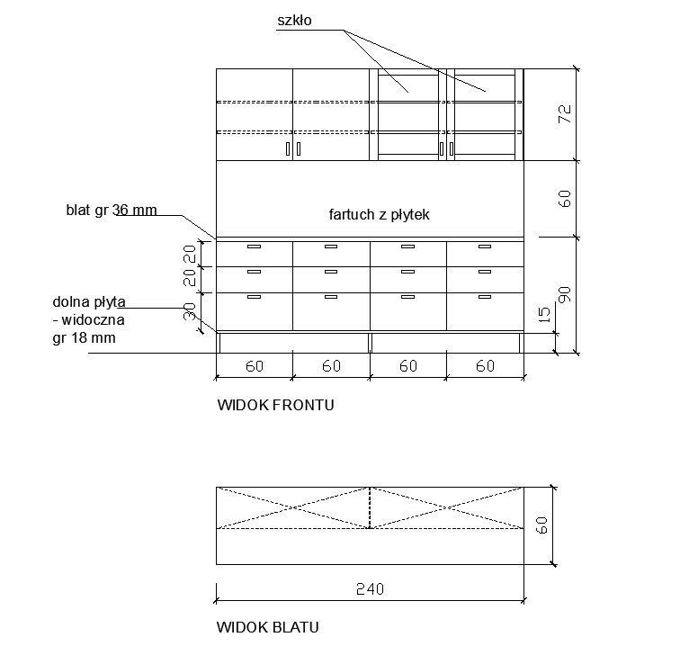 rysunki są poglądowe, zestawy meblowe muszą być zwymiarowane pod konkretne pomieszczenia | 0.00 | 1 | 0.00 |  | 0.00
 |  |  |  |  |  |  | 0.00

krzesło dla pacjenta | krzesło na 4 nogach o wymiarach około 39x40x79cm, siedzisko i oparcie z tworzywa w kolorze białym, stelaż i nogi metalowe w kolorze białym | 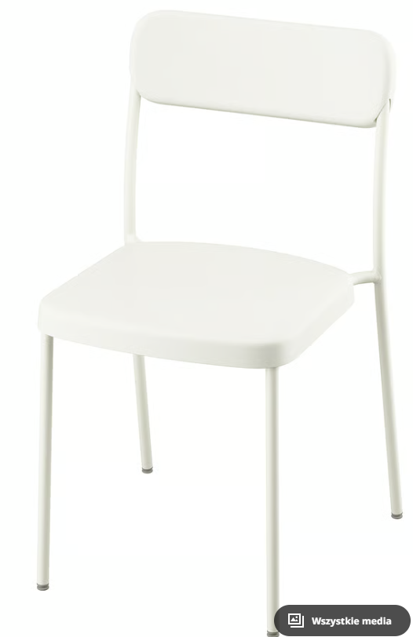 | 0.00 | 31 | 0.00 |  | 0.00

 |  |  |  |  | RAZEM: | KWOTA DO PRZENIESIENIA DO FORMULARZA OFERTOWEGO | 0.00

